交付申請書
番号がある場合のみ記入

別記第３号様式（第６条関係）
 |  |  | 〇〇第〇〇号
 |  |  | 令和〇〇年〇〇月〇〇日

熊本県知事 〇〇 〇〇 様

 | 住所 | 〒８６２－８５７０
 |  | 熊本市中央区水前寺６丁目１８－１

 | 氏名 | くまもと森林づくりの会
フリガナを記載
補助金額を記載
団体印は不要
 |  | 会長 熊本 太郎

令和〇〇年度未来につなぐ森づくり事業補助金交付申請書

令和〇〇年度において、下記のとおり未来につなぐ森づくり事業を実施したいので、
金３０６，０００円を交付されるよう熊本県補助金等交付規則第３条及び熊本県農林水
産業振興補助金等交付要項第６条の規定により関係書類を添えて申請します。
記
１ 事業の目的
２ 事業の内容及び経費の配分
３ 交付を受けようとする補助金等の額及び補助金等の額の算出基礎

収支予算（精算）書
実績報告の場合は、
「収支精算書」と記載

別記第４号様式（第６条・１３条関係）

収支予算書
実績報告の場合は、「精算額（円）」と記載
１ 収入の部
区 分 | 予算額（円） | 備 考

県補助金
 | 306,000
市町村費

そ の 他
 | 590 | 自己資金

計
 | 306,590
実績報告の場合は、「精算額（円）」と記載
２ 支出の部
区 分 | 予算額（円） | 備 考

材料購入費
 | 77,500
委託費
 | 100,000
保険料
 | 7,800
借上費
 | 65,000
報償費
 | 20,000
通信連絡費
 | 1,290
①計画変更の場合
変更前：下段 変更後：上段
②実績報告の場合
計画：下段 実績：上段
諸費
 | 20,000
看板代
 | 15,000
計
 | 306,590

事業計画（実績）書
別記第１号様式

令和〇〇年度（２０□□年度）

必要に応じて修正する。
①計画書
②変更計画書
③実績書
未来につなぐ森づくり事業 計画書

 |  | （ふりがな） |  | くまもとしんりんづくりのかい
 |  | 補助事業者名： |  | くまもと森林づくりの会

 |  | （ふりがな） |  | かいちょう くまもと たろう
 |  | 代 表 者 名： |  | 会長 熊本 太郎

 | 添付書類
 | （１） 県民のみんなによる森づくり活動支援
 | ア 団体等による森づくり |  |  |  |  | 別記第１号様式の付表１

 | 事務取扱責任者 |  | （ふりがな） |  | くまもと じろう
 |  |  | 氏名 |  | 熊本 次郎
 |  |  | 住所 |  | 〒８６２－８５７０
 |  |  |  |  | 熊本市中央区水前寺6丁目18-1
 |  |  | 電話番号 |  | 〇〇〇－〇〇〇－〇〇〇〇
 |  |  | メールアドレス |  | 〇〇〇－〇〇〇－〇〇〇〇

※不要な文字は削除すること

事業計画（実績）内訳表
別記第１号様式の付表１ 事業計画（変更計画／実績）内訳表
区分 | 補助対象活動 | 事業費区分 |  |  | 事業費内訳 |  | 備考
 |  |  |  | 事業費 | 補助金 | 自己資金
 |  |  |  | 円 | 円 | 円
（１） 県民みんなによる | ①植栽（地拵えを含む） |  |  |  |  |  | １ 活動予定日：
屋外で実施する場合には
予備日を記載する。
森づくり活動の支援 | 面積 0.3 ha | 材料購入費 | 苗木、支柱、麻紐 | 77,500 | 77,000 | 500 | 令和○○年○○月○○日（予備日：○○月○○日）
活動名及び活動面積を記載
委託費は
計画事業費の1/2 以内
ア 団体等による森づくり |  | 委託費 | 伐竹、除伐、地拵え | 100,000 | 100,000 |  | ２ 活動箇所：
 |  |  |  |  |  |  | 熊本市北区龍田2丁目「立田山」
 |  | 保険料 | 傷害保険 | 7,800 | 7,800
 |  |  |  |  |  |  | ３ 参加予定人数：
 |  | 借上費 | ｸﾞﾗｯﾌﾟﾙ、木材粉砕機 | 65,000 | 65,000 |  | ○○○名（会員○○名、会員外○○○名）

 |  | 報償費 | 植栽指導 | 20,000 | 20,000 |  | ４ 活動概要：
 |  |  |  |  |  |  | 立田山の豊かな森林を保全するため、会員等が参加しクヌギ・ヤマモモを植栽する。
 |  | 旅費 | 〇〇森林組合～△△ | 1,290 | 1,200 | 90 | なお、ヤマモモは森林環境保全整備事業で取り扱われている樹種ではないが、
 |  |  |  |  |  |  | 過去にも立田山での植栽・定着の実績があり、定着が見込まれる。
諸費は、消耗品等購入費
20,000円 以内
 |  | 諸費 | 筆記具、用紙 | 20,000 | 20,000 |  | また、植栽から５年間は下草による被圧を防ぐため、毎年７月に会員による下草刈りを
 |  |  |  |  |  |  | 実施する。
①計画変更の場合
変更前：下段 変更後：上段
②実績報告の場合
計画：下段 実績：上段
実績報告の場合：
「活動予定日」→「活動日」、「参加予定人数」→「参加人数」、
「活動概要」→「活動実績」に改める。
注）「交付決定日以降」の活動でないと補助対象とならない
 |  | 看板代 | 標柱 | 15,000 | 15,000
購入した物等を記載

計
 |  |  |  | 306,590 | 306,000 | 590
合計額の1,000円以下は切り捨て、
自己資金とする。
注）項目ごとに切り捨てる必要はない
※変更の場合は、変更前を下段、変更後を上段の二段書きとする。
※実績の場合は、計画を下段、実績を上段の二段書きとする。
※添付書類は下記のとおりとする。
○「事業計画（変更、実績）内訳明細表」【別記第１号様式の付表５】
※実績の場合は、「活動予定日」を「活動日」、「参加予定人数」を「参加人数」及び「活動概要」を「活動実績」とする。
※補助金額の合計は千円単位とする。（千円未満がある場合は、自己資金に記載する）
※不要な文字は削除すること。

事業計画（実績）内訳明細表
必要に応じて修正する。
①事業計画内訳明細表
②事業計画変更内訳明細表
③事業実績内訳明細表
別記第１号様式の付表５

事業計画内訳明細表

事業費区分 | 規格等 | 数量 | 単位 | 単価（円） | 金額(円） | 備 考

材料購入費 | 苗木（ｺﾝﾃﾅ苗、H=60cm以上） | 100 | 本 | 200 | 20,000 | クヌギ

材料購入費 | 苗木（ｺﾝﾃﾅ苗、H=60cm以上） | 200 | 本 | 200 | 40,000 | ヤマモモ

材料購入費 | 支柱（竹、L=1.2m） | 300 | 本 | 55 | 16,500

材料購入費 | 麻紐（30ｍ巻） | 2 | 巻 | 500 | 1,000

委託費 | 伐竹、除伐、地拵え | 1 | 式 | 100,000 | 100,000 | 委託先：○○森林組合
報償費は
1時間当たり5,000円/人
1日10,000円/人 以内
保険料 | 傷害保険 | 100 | 人 | 78 | 7,800

借上費 | ｸﾞﾗｯﾌﾟﾙ 0.16m3 | 1 | 台 | 15,000 | 15,000 | 運搬・搬送費込み

借上費 | 木材粉砕機 GS281D | 1 | 台 | 50,000 | 50,000 | ﾚﾝﾀﾙ代・運搬費・ｵﾍﾟﾚｰﾀ費用込み
 |  |  |  |  |  | ○○林研会員
報償費 | 植栽指導 | 4 | 人・日 | 5,000 | 20,000 | 2人×1日(3h)

旅費は
37円/km＋ 550円 以内
旅費 | 〇〇森林組合～△△（往復） | 1 | 回 | 1,290 | 1,290 | 10km×2×37円×550円

諸費 | 筆記具 | 100 | 人 | 100 | 10,000

諸費 | 用紙代（500枚入り） | 5 | 包 | 2,000 | 10,000

看板代 |  | 1 | 基 | 15,000 | 15,000

要領別表６－１の
事業費区分から記載
①計画変更の場合
変更前：下段 変更後：上段
②実績報告の場合
計画：下段 実績：上段

合 計 |  |  |  |  | 0
 |  |  |  |  | 306,590

現地写真
現地状況写真

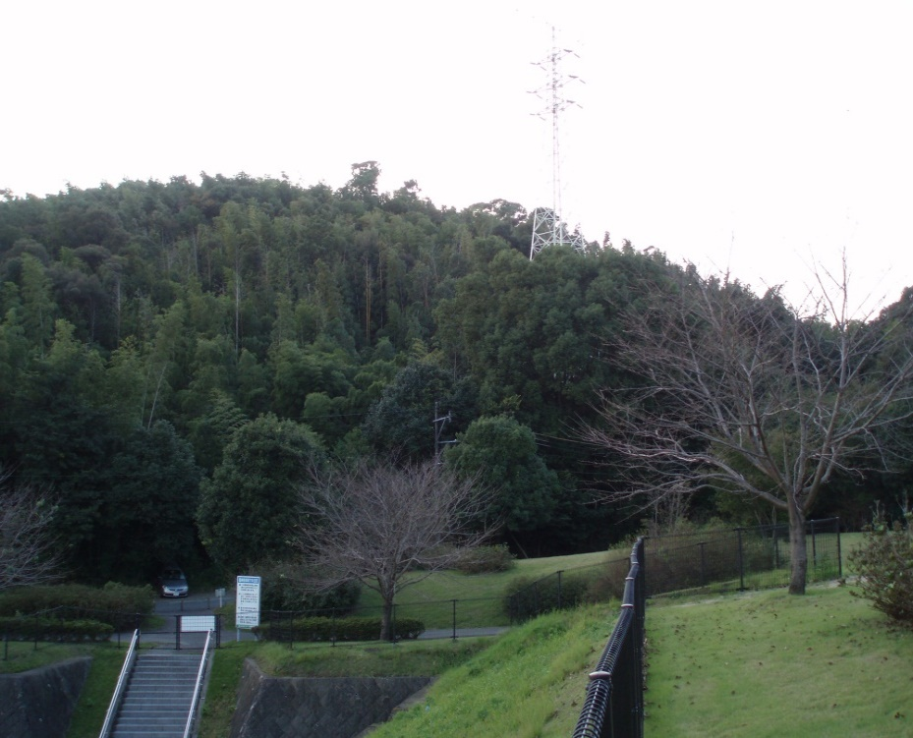
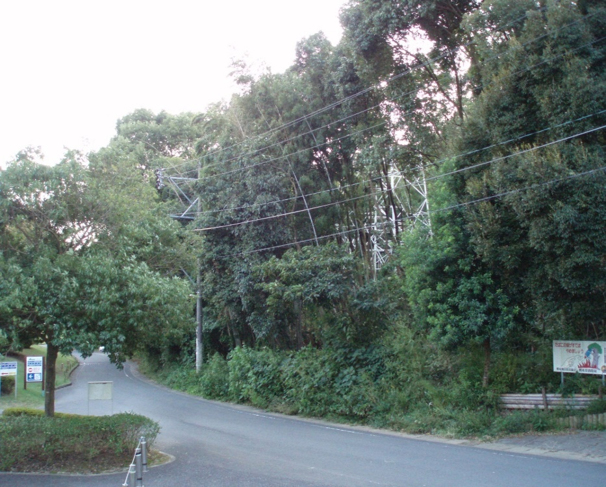

本年度実施予定地

報道投げ込み資料
 |  |  |  | 令和○○年（２０○○年）●●月●●日
交付決定後に報道投げ込みをする
（交付申請時の日付は空欄でよい）
報道資料

立田山で植樹活動を実施します！

くまもと森づくりの会では、毎年立田山に植樹をしており、今年で６回目となります。 今年は地域住民の方たちも参加し、総勢５０名で活動を行います。

 |  | 記

１ 日時：令和〇〇年〇月〇〇日 ●●時から●●時まで
 | 雨天の場合は変更する可能性あり。

２ 場所：立田山○○広場周辺（別添地図参照）

３ 活動内容
くまもと森づくりの会では、毎年、立田山に植樹を行っています。 今年は地域住民の方々も参加し、クヌギ３０本、コナラ３０本、ヤマザクラ３０本を植樹します。 なお、この活動は「未来につなぐ森づくり事業（水とみどりの森づくり税）」を活用し実施しています。

４ 参加者
くまもと森づくりの会 参加予定者数：２０人
〇〇地区住民校参加予定者数：３０人（うち小学生１０人）

５ 主催：くまもと森づくりの会
くまもと森林づくりの会とは、平成〇〇年〇〇月○○日に設立した森林ボランティア団体です。令和〇〇年〇〇月現在、熊本太郎会長を筆頭に、役員○名 従業員○名 臨時等○名 合計〇名で○○地域を中心に、森づくり活動を行っています。

 |  |  | 【お問い合わせ先】
 |  |  | くまもと森づくりの会
 |  |  | 担当者 | 熊本 次郎
 |  |  | 連絡先 | 電話 ○○○○○○○○○○○
 |  |  |  | メール○○○○○○○○○○○

実績報告書
番号がある場合のみ記入

別記第１１号様式（第１３条関係）
 |  |  | 〇〇第〇〇号
 |  |  | 令和〇〇年〇〇月〇〇日

熊本県知事 〇〇 〇〇 様

 | 住所 | 〒８６２－８５７０
 |  | 熊本市中央区水前寺６丁目１８－１

 | 氏名 | くまもと森林づくりの会
フリガナを記載
団体印は不要
 |  | 会長 熊本 太郎

令和〇〇年度未来につなぐ森づくり事業補助金実績報告書

令和〇〇年〇〇月〇〇日付け森保第〇〇〇号の交付決定通知に基づき、令和〇〇年度未来に
つなぐ森づくり事業を実施しましたので、熊本県補助金等交付規則第１３条及び熊本県農林水
産業振振興補助金等交付要項第１３条の規定により、関係書類を添えてその実績を報告します。

記
添付書類
１ 収支精算書
２ 実績報告書
３ その他

実績写真
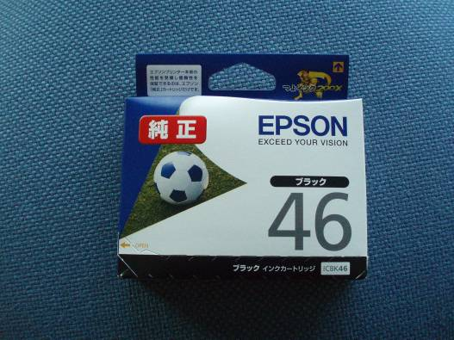
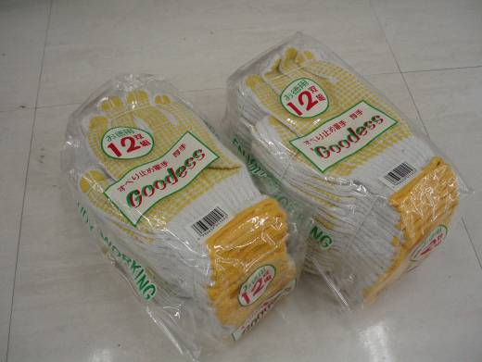
施工前 | 施工前
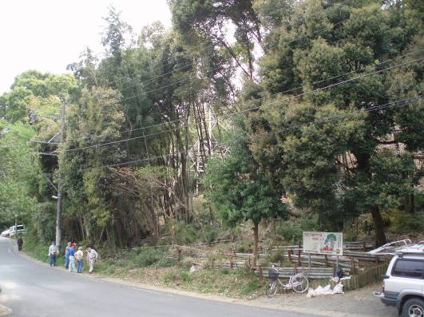
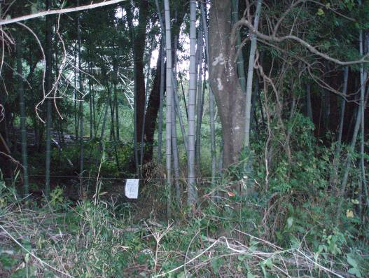

委託分施工中 | 委託分施工中
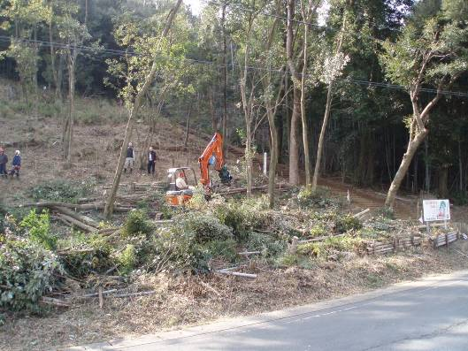
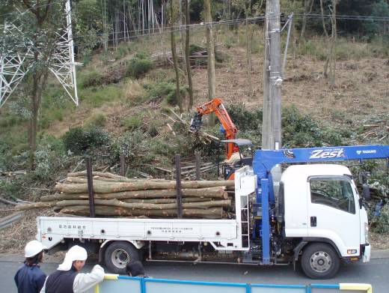

委託分完了 | 竹・木材粉砕機による粉砕
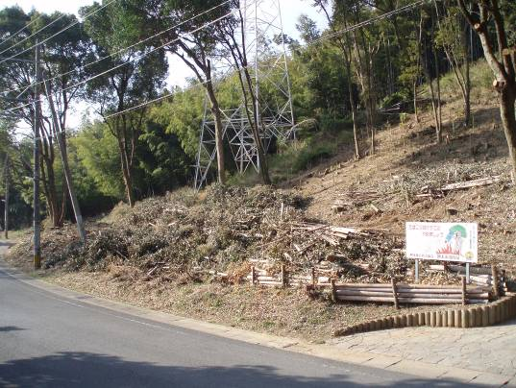
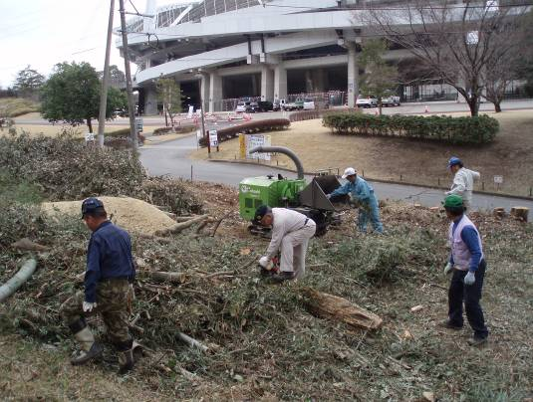

竹・木材粉砕機による粉砕 | 竹・木材粉砕機による粉砕
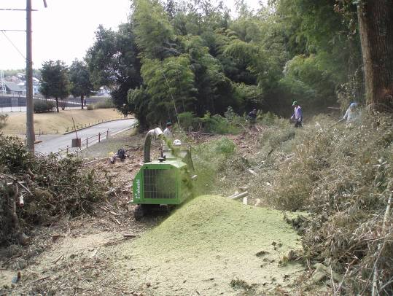
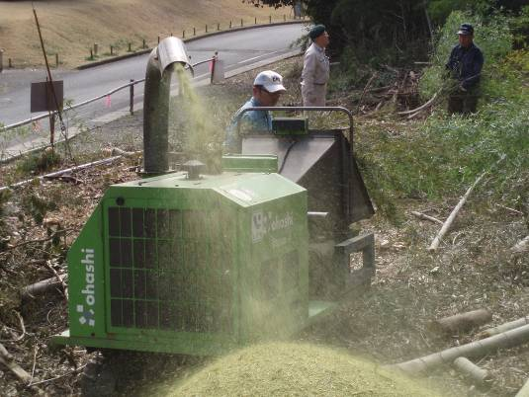

植栽状況 | 植栽状況
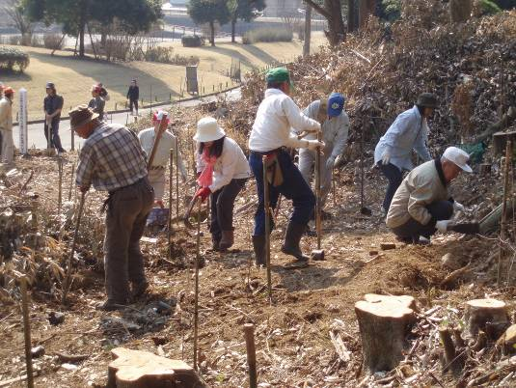
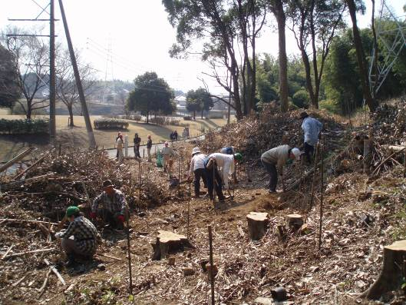

植栽状況 | 植栽状況
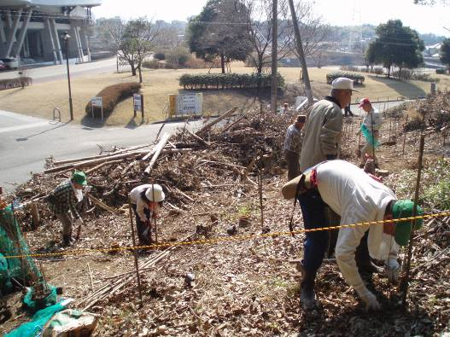
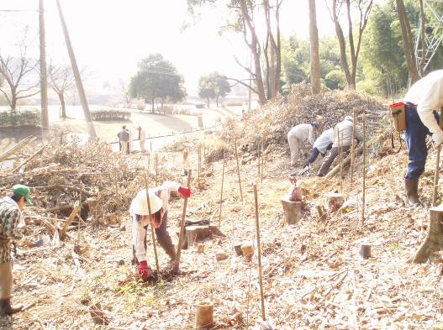

完了写真 | 完了写真
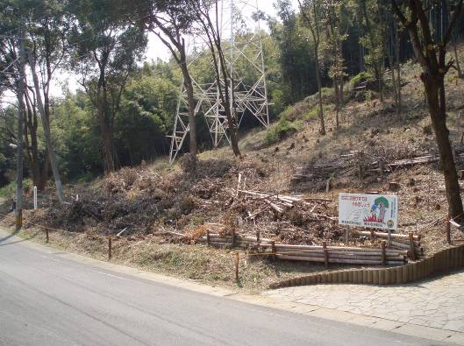
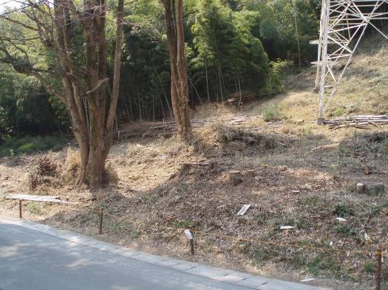

完了写真 | 完了写真
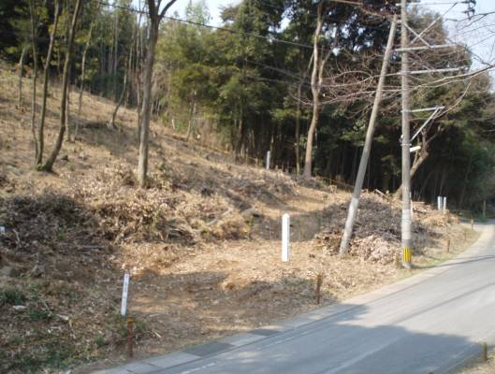
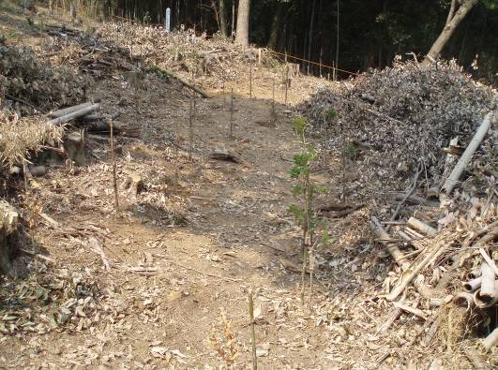

完了写真 | 完了写真
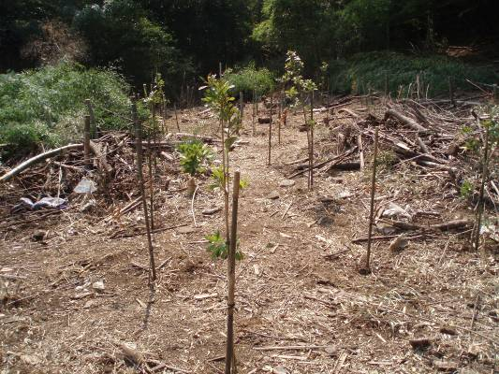
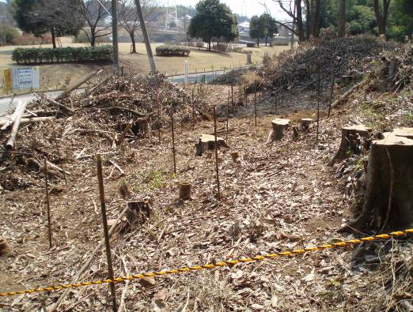

（材料購入）
苗木 | 苗木
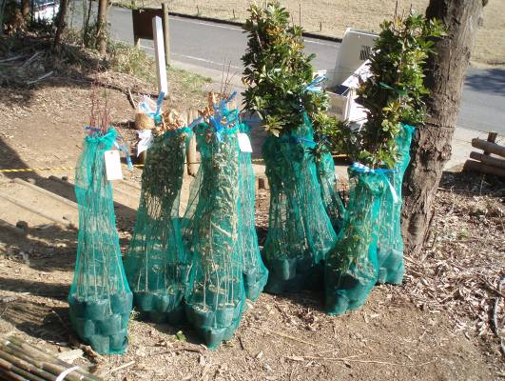
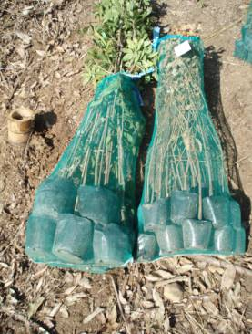
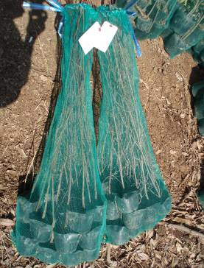

支柱
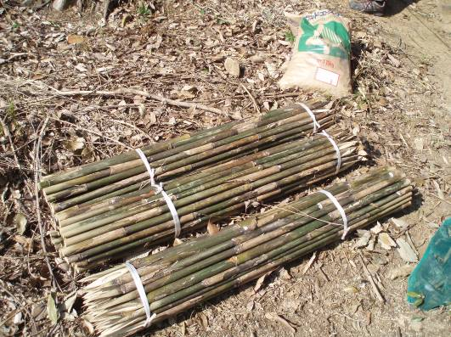

麻紐、針金 | ロープ
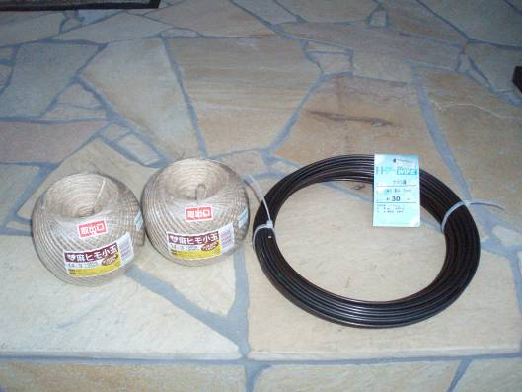
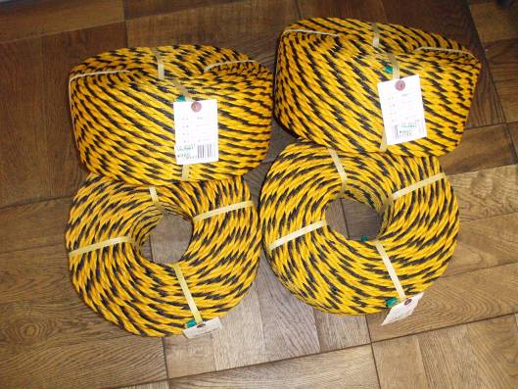

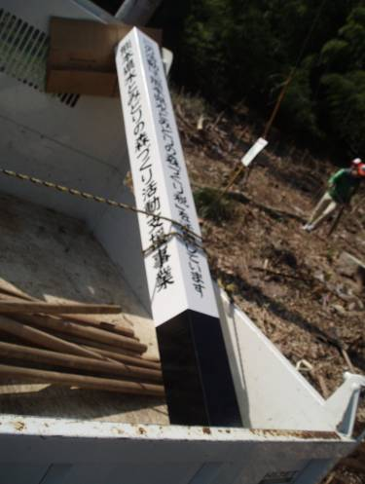
木製看板 | 木製看板
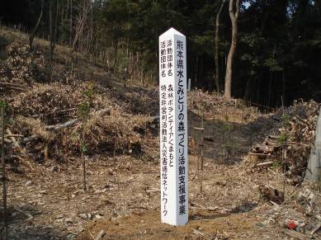

肥料 | 皮手袋
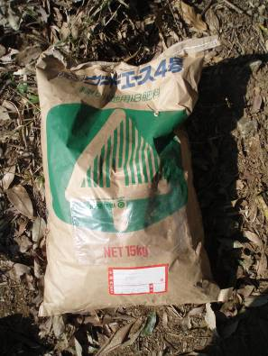
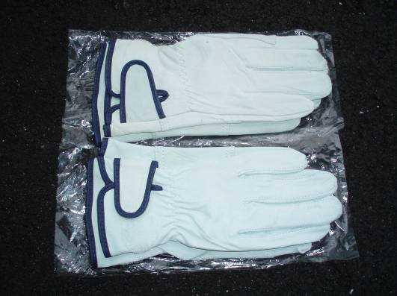

インク | 手袋

交付請求書
別記第１３号様式（第１５条関係）

令和〇〇年度未来につなぐ森づくり事業補助金交付請求書

令和〇〇年〇〇月○○日付け森保第〇〇号で確定の通知がありました令和〇〇年度未
来につなぐ森づくり事業補助金として、下記の金額を交付されるよう熊本県補助金等交
付規則第１６条の規定により請求します。

記

請求額 金３０６，０００円

 |  |  |  |  |  |  |  |  | （市町村の場合は記入不要）
 |  |  |  |  |  | 金融機関名 |  | ○○銀行 〇〇支店

 |  |  |  |  |  | 預金種目 |  | 普通
 |  |  |  | 口 座
 |  |  |  | 振替払 |  | 口座番号 |  | ○○○○○○○

 |  |  |  |  |  | 口座名義 |  | くまもと森林づくりの会
 |  |  |  |  |  |  |  | 会長 熊本 太郎
申請者名と口座名義が違う場合は、
別途「委任状」が必要となる。

 | 令和〇〇年〇〇月○○日

 |  |  |  | 住所 | 熊本市中央区水前寺６丁目１８－１

 |  |  |  | 氏名 | くまもと森林づくりの会

 |  |  |  |  | 会長 熊本 太郎

 |  | 熊本県知事 〇〇 〇〇 様

下記の欄に記載があれば
押印不要（メール等での提出が可能）

 | 書類の提出方法 |  | 紙 ・ 電子メール ・ ファクシミリ
 | 書類発行責任者氏名 |  | 熊本 太郎 |  |  |  | 電話番号
 | 担当者氏名 |  | 熊本 次郎 |  |  |  | 電話番号

概算払請求書
別記第１４号様式（第１５条関係）

令和〇〇年度未来につなぐ森づくり事業補助金概算払請求書

令和〇〇年〇〇月○○日付け森保第〇〇号で交付決定の通知がありました令和〇〇年度未
来につなぐ森づくり事業補助金のうち、下記の金額を交付されるよう熊本県補助金交付規則
第１６条及び熊本県農林水産業振興補助金等交付要項第１５条の規定により、関係書類を添
えて請求します。
記

請求額 金３０６，０００円

 |  |  |  |  |  |  |  |  |  |  |  | （市町村の場合は記入不要）
 |  |  |  |  |  |  |  |  | 金融機関名 | ○○銀行 〇〇支店

 |  |  |  |  |  |  |  |  | 預金種目 | 普通
 |  |  |  |  |  | 口 座
 |  |  |  |  |  | 振替払 |  |  | 口座番号 | ○○○○○○○

 |  |  |  |  |  |  |  |  | 口座名義 | くまもと森林づくりの会
 |  |  |  |  |  |  |  |  |  | 会長 熊本 太郎
申請者名と口座名義が違う場合は、
別途「委任状」が必要となる。
 | 補助金等 （現 交付決定額） |  | 概算払受領済額 |  |  |  |  | 今回概算払 |  |  | 残 額
 |  |  |  |  |  |  |  | 申 請 額
 | 306,000円 |  | 0円 |  |  |  |  | 306,000円 |  |  | 0円

概算払を必要とする理由
（例）活動のために購入した資材等について、早急に支払いが必要なため。
概算払を必要とする理由を記載

 | 令和〇〇年〇〇月○○日

 |  |  |  |  | 住所 |  | 熊本市中央区水前寺６丁目１８－１

 |  |  |  |  | 氏名 |  | くまもと森林づくりの会

 |  |  |  |  |  |  | 会長 熊本 太郎

下記の欄に記載があれば
押印不要（メール等での提出が可能）
 |  | 熊本県知事 〇〇 〇〇 様

 | 書類の提出方法 |  |  | 紙 ・ 電子メール ・ ファクシミリ
 | 書類発行責任者氏名 |  |  | 熊本 太郎 |  |  |  |  | 電話番号
 | 担当者氏名 |  |  | 熊本 次郎 |  |  |  |  | 電話番号

委任状
委 任 状

私は、下記１の者を代理人と定め、下記２に規定する事項を委任します。

記

口座名義人と同じ人を記載
※ふりがなも忘れずに記載
１ | 代理人
 |  | 団体住所 | 〒
 |  | 団体名
 |  | 職・氏名（ふりがな）

２ | 委任事項
 |  | 令和〇〇年度未来につなぐ森づくり事業の補助金の受領に関する一切について

補助金交付申請書と
同じ内容を記載
 | 令和〇〇年〇〇月○○日

 |  |  |  | 委任者
 |  |  |  |  | 団体住所 | 〒
 |  |  |  |  | 団体名
 |  |  |  |  | 職・氏名 |  | 印

口 座 振 替 申 出 書

本件委任に係る補助金につきましては、下記口座に振り込みいただきますようお願い
します。

記

 | 口座振込先
 |  | 金融機関名
 |  | 預金種目
 |  | 口座番号
代理人の印鑑を
押印する。
 |  | 口座名義（ふりがな）
代理人と口座名義人は
同じ人となる。
 |  |  |  | 代理人
 |  |  |  |  | 団体住所 | 〒
 |  |  |  |  | 団体名
 |  |  |  |  | 職・氏名 |  | 印

